Hoja1
Ejercicio 10

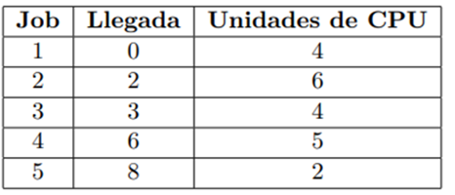
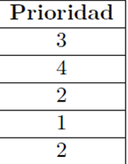
 |  |  |  |  |  |  |  |  |  |  |  |  |  |  |  |  |  |  |  |  |  |  |  |  | CPU
 |  |  |  |  |  |  |  |  |  |  |  |  |  |  |  |  |  |  |  |  |  |  |  |  | R1
 |  |  |  |  |  |  |  |  |  |  |  |  |  |  |  |  |  |  |  |  |  |  |  |  | R2
 |  |  |  |  |  |  |  |  |  |  |  |  |  |  |  |  |  |  |  |  |  |  |  |  | R3

A
FCFS
Job |  |  |  |  |  |  |  |  |  |  |  |  |  |  |  |  |  |  |  |  |  |  | TP | TE
1 | > |  |  |  |  |  | < |  |  |  |  |  |  |  |  |  |  |  |  |  |  |  | 7 | 2
2 |  |  | > |  |  |  |  |  |  |  |  |  |  |  |  |  | < |  |  |  |  |  | 15 | 6
3 |  |  |  | > |  |  |  |  |  |  | < |  |  |  |  |  |  |  |  |  |  |  | 8 | 4
4 |  |  |  |  |  |  | > |  |  |  |  |  |  |  |  |  |  |  |  |  |  | < | 16 | 9
5 |  |  |  |  |  |  |  |  | > |  |  |  |  |  |  | < |  |  |  |  |  |  | 8 | 6
Unidades de cpu | 0 | 1 | 2 | 3 | 4 | 5 | 6 | 7 | 8 | 9 | 10 | 11 | 12 | 13 | 14 | 15 | 16 | 17 | 18 | 19 | 20 | 21
COLA | 2 | 1 | 3 | 2 | 4 | 5 | 2 | 4
TPR | 10.8
TPE | 5.4

B
Round Robin con quantum = 2 y timer variable
Job |  |  |  |  |  |  |  |  |  |  |  |  |  |  |  |  |  |  |  |  |  |  | TP | TE
1 | > |  |  |  |  |  |  | < |  |  |  |  |  |  |  |  |  |  |  |  |  |  | 8 | 2
2 |  |  | > |  |  |  |  |  |  |  |  |  |  |  |  |  |  | < |  |  |  |  | 16 | 7
3 |  |  |  | > |  |  |  |  |  |  | < |  |  |  |  |  |  |  |  |  |  |  | 8 | 4
4 |  |  |  |  |  |  | > |  |  |  |  |  |  |  |  |  |  |  | < |  |  |  | 13 | 6
5 |  |  |  |  |  |  |  |  | > |  |  |  |  |  |  |  | < |  |  |  |  |  | 9 | 7
Unidades de cpu | 0 | 1 | 2 | 3 | 4 | 5 | 6 | 7 | 8 | 9 | 10 | 11 | 12 | 13 | 14 | 15 | 16 | 17 | 18 | 19 | 20 | 21
COLA | 1 | 2 | 3 | 1 | 2 | 4 | 3 | 2 | 4 | 5 | 2 | 3
TPR | 10.8
TPE | 5.2

